Análisis de Operación
 |  |  |  |  |  |  |  |  |  |  |  |  |  |  | S-382-FP037 | OPERACIÓN: CAMBIO DE CUCHILLA DE SLITTER de FLAPS

F-601-133
 | 
ANALISIS DE OPERACIÓN Y PROCEDIMIENTO OPERATIVO ESTANDAR |  |  |  |  |  |  |  |  |  | CLASE DE RIESGO | SEVERIDAD | FRECUENCIA | PROBABILIDAD | PERSONAS EXPUESTAS
 |  |  |  |  | Referencia al Procedimiento PR-04029 |  |  |  |  | A | Fatalidad | Anual | 100% Probabilidad | 1 a 2
 |  |  |  |  |  |  |  |  |  | B | Mayor Irreversible severo | Mensual | 60% Probabilidad | 3 a 7
OPERACIÓN: CAMBIO DE CUCHILLA DE SLITTER de FLAPS |  |  |  |  |  |  |  | CLASE DE RIESGO | B | C | Mayor Irreversible | Semanal | 25% Probabilidad | 8 a 15
 |  |  |  |  |  |  |  | ESTADO CRÍTICO | RIESGO BAJO |  | Menor Irreversible | Diario | Casi Imposible | > 50
 |  |  |  |  |  |  |  |  |  |  | Mayor Reversible | Cada hora
NÚMERO DE PROCEDIMIENTO |  | GRUPO DE ANÁLISIS (Nombre, Puesto y Firma) | FECHA DE EMISIÓN |  |  |  | MÁQUINA / LÍNEA / AREA |  |  |  | Menor Reversible | Constante
S-382-FP037 |  | Supervisor de mantto mec Mecánico Mecánico Mecánico Mecánico | Sep-24 |  |  |  | PA01 |  |  |  | Bajo
DEPARTAMENTO |  |  | REVISÓ LIDER /SUPERVISOR /JEFE DE ÁREA /ING. PROCESO |  |  |  | REVISIÓN No.
INCONTINENCIA |  |  | Ing. Fernando Torres 53253 |  |  |  | 1
PUESTOS QUE APLICA |  |  | REVISÓ COEQUIPERO |  |  |  | AUTORIZÓ
MECANICO A,B,C,D |  |  | Ing. Nayib Ramírez 49154 |  |  |  | Ing. Epifanio Olivos 24080

1. OBJETIVO |  | Asegurar el cumplimiento de los pasos establecidos en el procedimiento del cambio de cuchilla de slitter, salvaguardando la seguridad del colaborador, la productividad del área, las especificaciones del proceso y las medidas de medio ambiente establecidas en el área.
2. HERRAMIENTAS |  | Llaves mixtas milimétricas, llaves Allen milimétricas.
3.EQUIPO DE PROTECCION PERSONAL (BASICO) |  | ZAPATOS DE SEGURIDAD, LENTES DE SEGURIDAD Y TAPONES AUDITIVOS.
4.EQUIPO DE PROTECCION PERSONAL (ESPECIFICO) |  | Candado HELP, guantes anticortadura, uniforme completo.
5. SUSTANCIAS QUÍMICAS |  | Alcohol Isopropilico

SECUENCIA DE LA OPERACIÓN EN PASOS |  | CONSECUENCIA,PARTE DEL CUERPO QUE PUEDE SER AFECTADA,MECANISMO | CLASE DE RIESGO | ESTADO CRÍTICO Calcular para A, B y C
 |  |  |  | SEVERIDAD | FRECUENCIA | PROBABILIDAD | PERSONAS EXPUESTAS | ESTADO CRITICO | ACCIONES FISICAS PARA EL CONTROL DEL RIESGO
1 | 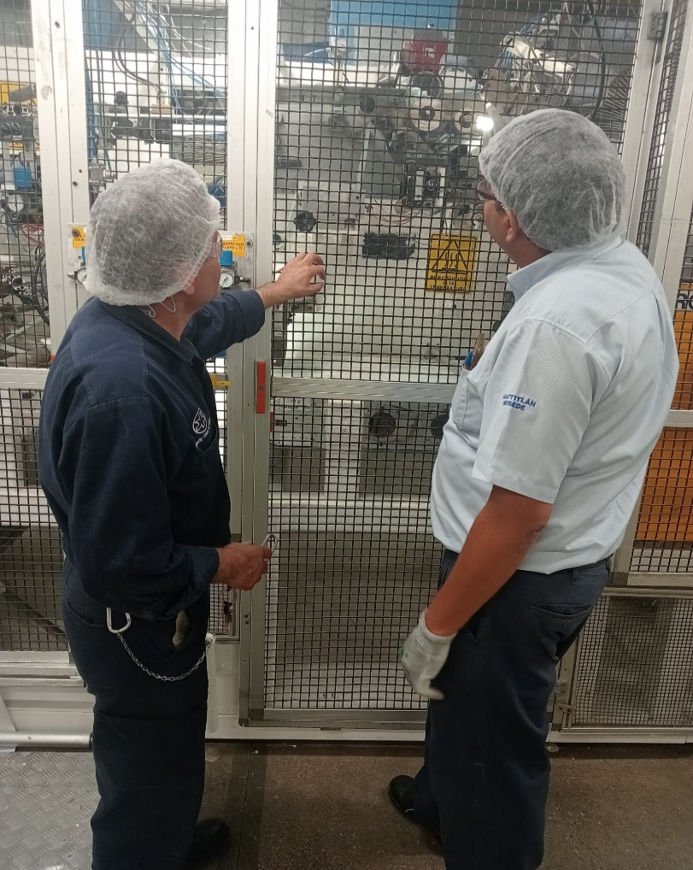 El Mecánico NOTIFICA al supervisor de mantenimiento y al personal involucrado sobre las actividades a realizar. | Ninguna | FALSE |  |  |  |  | 0 | Ninguno
2 | El Mecánico VERIFICA los riesgos relacionados a la actividad a realizar (mecánicos, eléctricos, neumáticos), que el EPP y la herramienta se encuentre en buenas condiciones | Ninguna | FALSE |  |  |  |  | 0 | Ninguno
3 | El Mecánico PREPARA su herramienta y refacciones con las cuales realizara el trabajo. Después localiza el interruptor donde realizara el bloqueo | Ninguna | FALSE |  |  |  |  | 0 | Ninguno
4 | El Mecánico AISLA la energía oprimiendo el botón de paro normal de la máquina. | Ninguna | FALSE |  |  |  |  | 0 | Ninguno
5 | 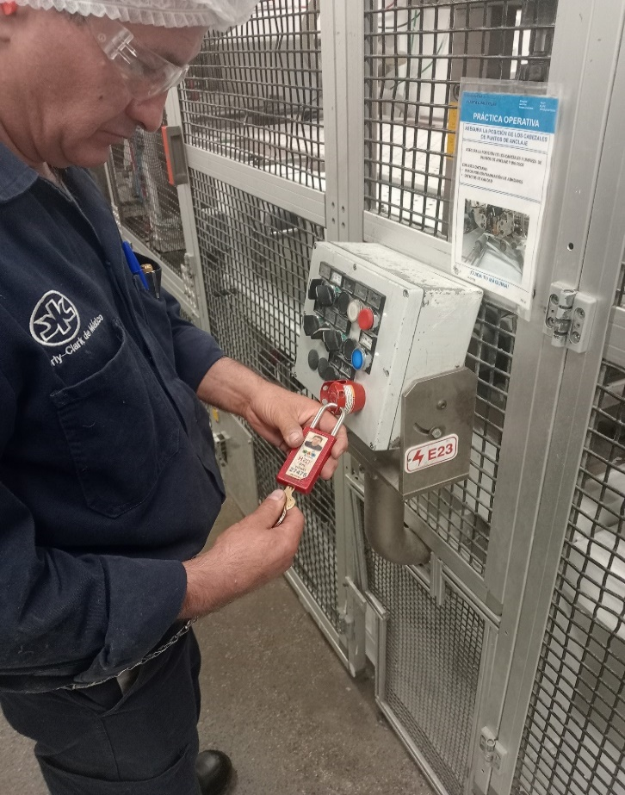 El Mecánico BLOQUEA la energía colocando su candado HELP en el punto de bloqueo M09 del mapa de bloqueo de la máquina. | Ninguna | FALSE |  |  |  |  | 0 | Ninguno
6 | 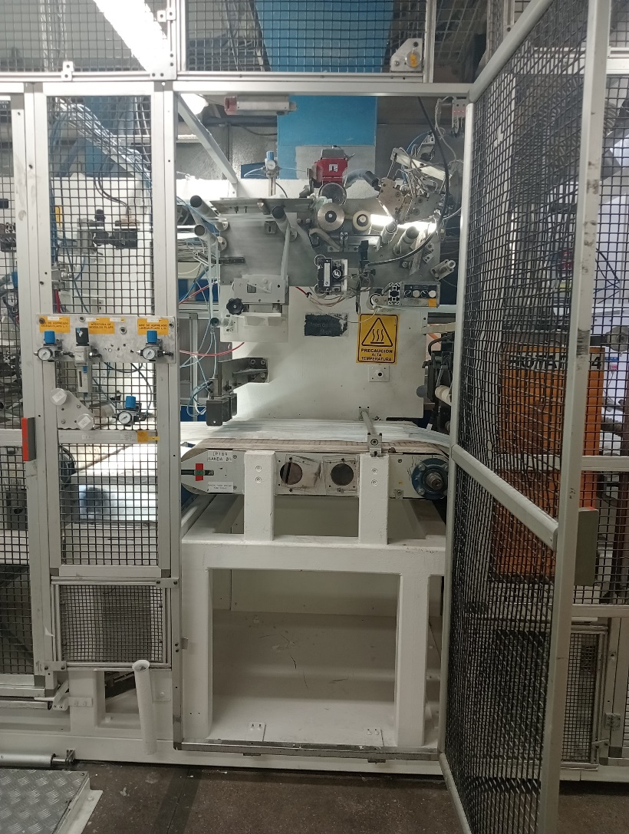 El mecánico abre la guarda del Slitter | Ninguna | FALSE |  |  |  |  | 0 | Ninguno
7 | 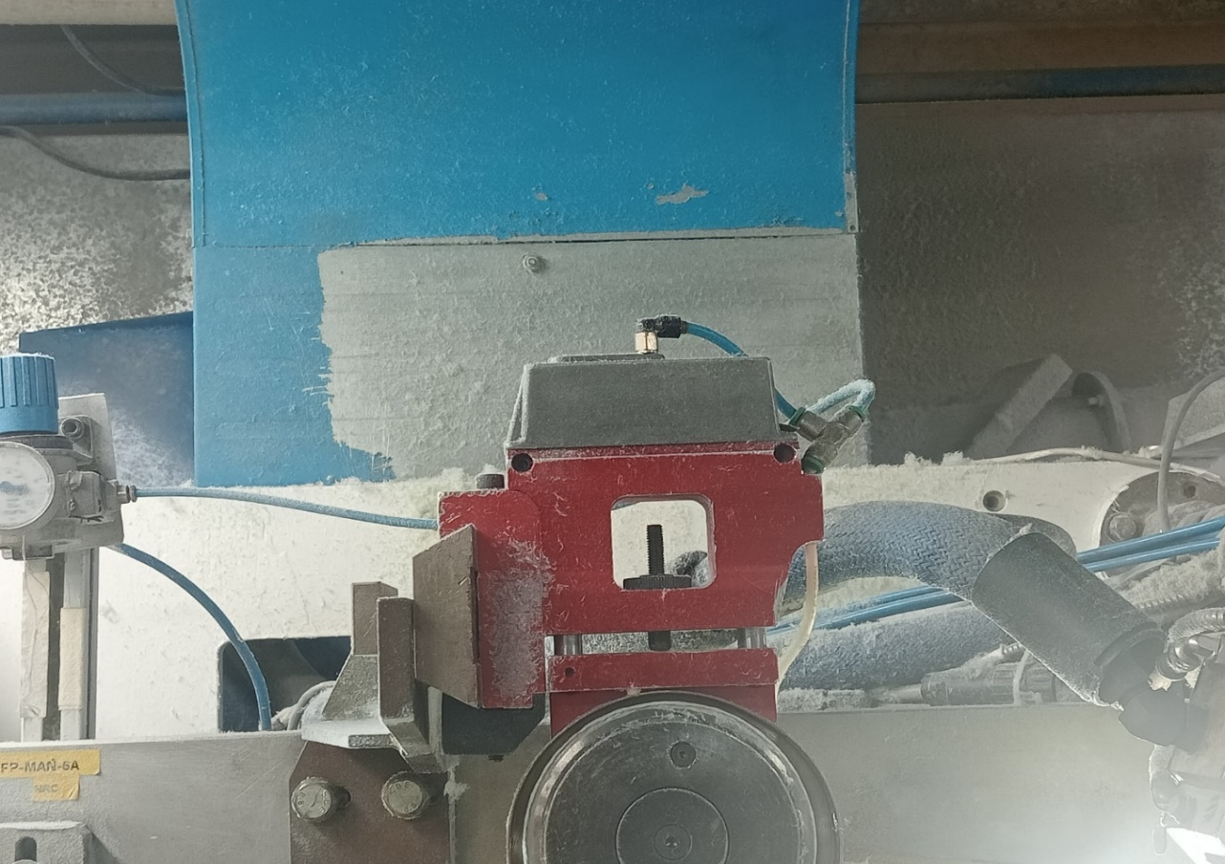 El mecánico cierra el paso del degulador de presión de aire e identifica las conexiones neumáticas superior y lateral para retirar la base del slitter | Golpes leves en manos al retirar manguera de conectores racor | C | Bajo | Semanal | 25% Probabilidad | 1 a 2 | 0.3 | Evitar manipular el slitter desde la cuchilla y siempre uso de guantes anticortaduras y
8 | El mecánico lleva el Slitter al banco de trabajo | Cortaduras leves en dedos y manos con la cuchilla al transportar el slitter | C | Bajo | Semanal | 60% Probabilidad | 1 a 2 | 1.2 | Evitar manipular el slitter desde la cuchilla y siempre uso de guantes anticortaduras y
9 | El mecánico sujeta la base del Slitter en el tornillo de banco. | Cortaduras leves en dedos y manos con la cuchilla al colocar el slitter en el banco | C | Bajo | Semanal | 60% Probabilidad | 1 a 2 | 1.2 | Evitar manipular el slitter desde la cuchilla y siempre uso de guantes anticortaduras y
10 | 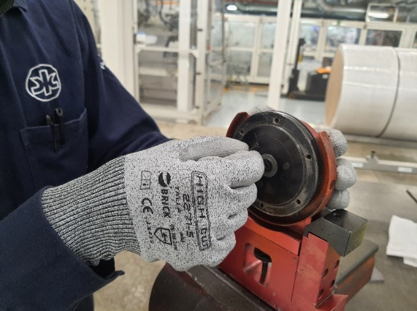 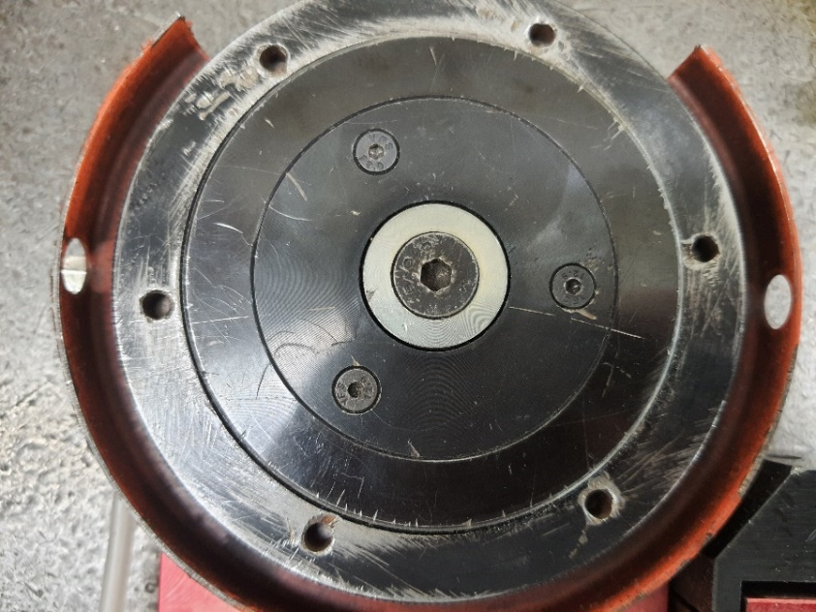 El mecánico afloja los tornillos que sirven de seguro de la cuchilla. Evita el giro del Slitter por medio del seguro que tiene en la parte posterior | Machucones leves o cortaduras superficiales en dedos de la mano al entrar en contacto con la cuchilla circular | B | Menor Reversible | Semanal | 60% Probabilidad | 1 a 2 | 6 | Evitar manipular el slitter desde la cuchilla y siempre uso de guantes anticortaduras y
11 | 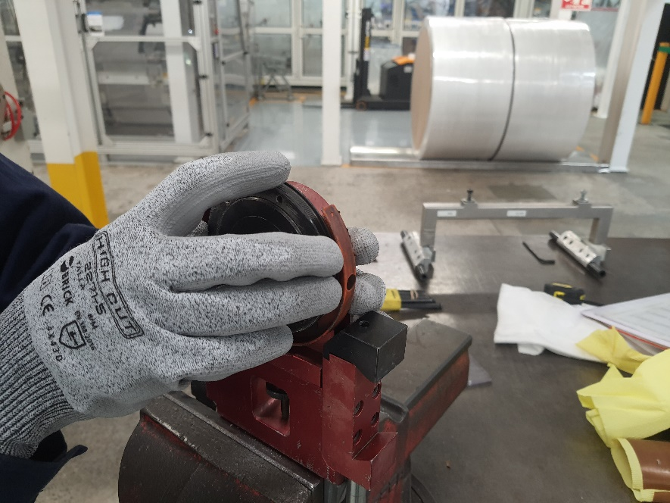 El macánico afloja la tuerca que sujeta la cuchilla valiendose del seguro que tiene el sliter en la parte posterior y la llave del Slitter. | Machucones leves o cortaduras superficiales en dedos de la mano al entrar en contacto con la cuchilla circular | B | Menor Reversible | Semanal | 60% Probabilidad | 1 a 2 | 6 | Evitar manipular el slitter desde la cuchilla y siempre uso de guantes anticortaduras y
12 | El mecánico retira la cuchilla dañada, limpia la base con alcohol isopropílico, verifica que el rodamiento 6006 se encuentre en buen estado y coloca dos rondanas concavas formando una cavidad para generar un muelleo, o sea, las coloca de manera encontradas para que los anillos externos tengan contacto entre sí, posteriormente colocan la cuchilla nueva o reafilada del mismo modelo. Se cerciora de que asiente bien. | Machucones leves o cortaduras superficiales en dedos de la mano al entrar en contacto con la cuchilla circular | B | Menor Reversible | Semanal | 60% Probabilidad | 1 a 2 | 6 | Evitar manipular el slitter desde la cuchilla y siempre uso de guantes anticortaduras y
13 | 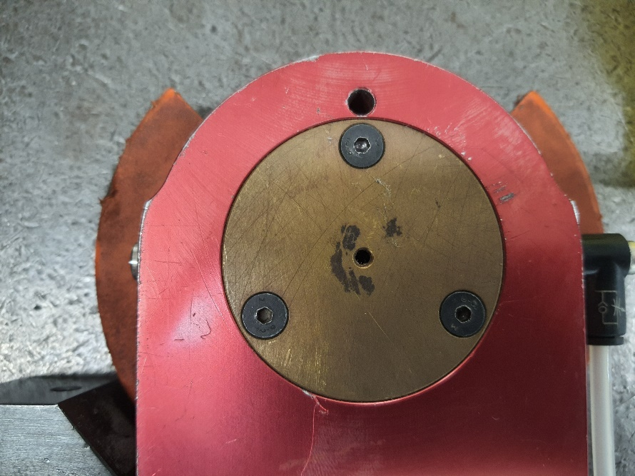 El mecánico coloca cuidadosamente la tuerca de la cuchilla, valiendose del seguro que se encuentra en la parte posterior. | Machucones leves o cortaduras superficiales en dedos de la mano al entrar en contacto con la cuchilla circular | B | Menor Reversible | Semanal | 60% Probabilidad | 1 a 2 | 6 | Evitar manipular el slitter desde la cuchilla y siempre uso de guantes anticortaduras y
14 |  El mecánico coloca los tronillos que sirven de seguro de la tuerca del slitter. Tiene cuidado de no barrerlos. | Machucones leves o cortaduras superficiales en dedos de la mano al entrar en contacto con la cuchilla circular | B | Menor Reversible | Semanal | 60% Probabilidad | 1 a 2 | 6 | Evitar manipular el slitter desde la cuchilla y siempre uso de guantes anticortaduras y
15 | El mecánico se cerciora de que la cuchilla gire correctamente | Machucones leves o cortaduras superficiales en dedos de la mano al entrar en contacto con la cuchilla circular | B | Menor Reversible | Semanal | 60% Probabilidad | 1 a 2 | 6 | Evitar manipular el slitter desde la cuchilla y siempre uso de guantes anticortaduras y
16 | El mecánico lleva el Slitter de vuelta a la máquina | Cortaduras leves en dedos y manos con la cuchilla al transportar el slitter | C | Bajo | Semanal | 60% Probabilidad | 1 a 2 | 1.2 | Evitar manipular el slitter desde la cuchilla y siempre uso de guantes anticortaduras y
17 |  El mecánico conecta las mangueras en la posición correcta conforme a lo que marcó al inicio de la actividad. Las mangueras no deben encontrarse presurisadas. | Golpes leves en manos al colocar la manguera en los conectores neumáticos | C | Bajo | Semanal | 60% Probabilidad | 1 a 2 | 1.2 | Evitar manipular el slitter desde la cuchilla así como el punto de corte y siempre uso de guantes anticortaduras y
18 | 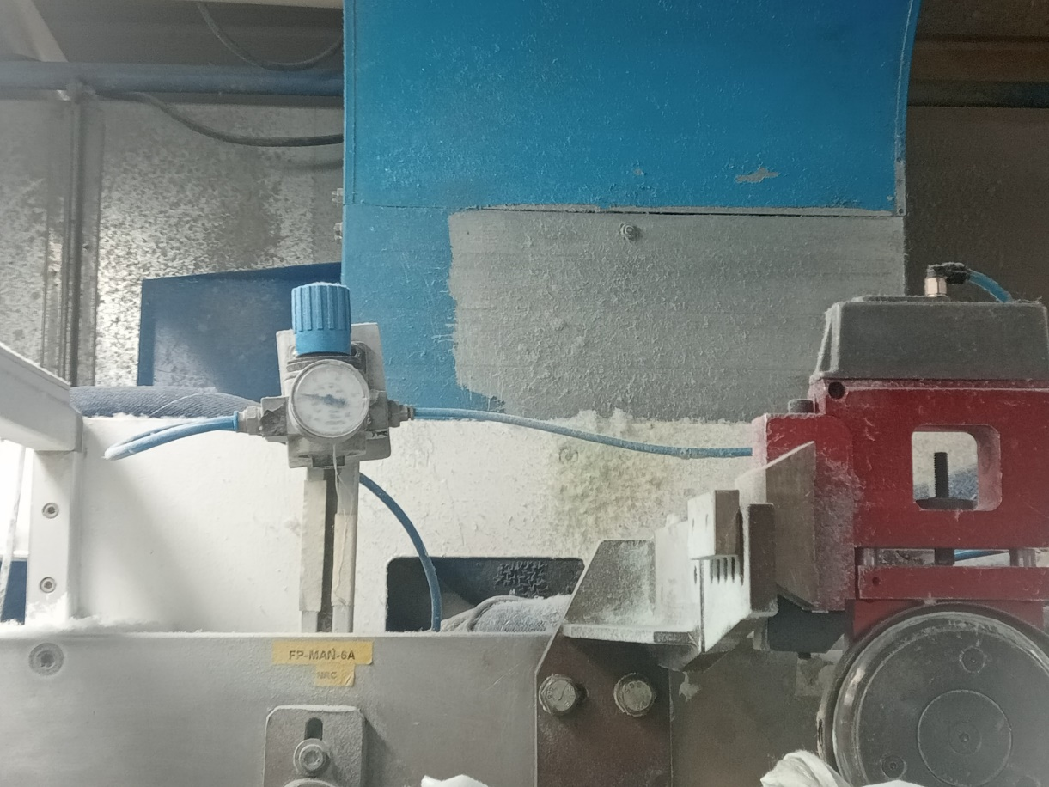 El mecánico habilita el aire comprimido desde la válvula reguladora de presión. La presión de trabajo y calibración debe ser de 4 bar. | Golpes leves y latigazos de la manguera en manos al entrar en contacto con la manguera con aire presurizado si se encuentra mal conectada | B | Menor Reversible | Semanal | 60% Probabilidad | 1 a 2 | 6 | Evitar manipular el slitter desde la cuchilla así como el punto de corte y siempre uso de guantes anticortaduras y
19 | 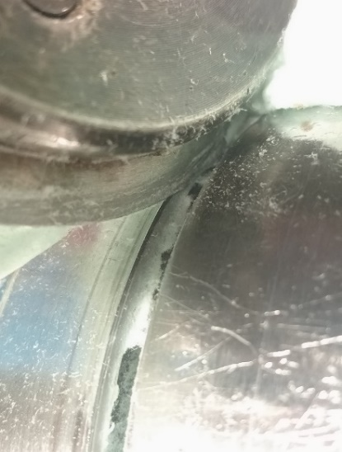 El mecánico valida el corte de la tela manualmente y ajusta el corte acercando la cuchilla al yunque. El mecánico se cerciora que la cuchilla esté 2 mm dentro de la cavidad del yunque, además, verifica que la cuchilla esté haciendo contacto 0 contra el yunque. El mecánico verifica que se realice un corte limpio utilizando un tramo de guía de flap y simulando el correcto corte del material. | Cortaduras profundas en dedos de la mano al entrar en contacto con la cuchilla circular | B | Menor Reversible | Semanal | 60% Probabilidad | 1 a 2 | 6 | Evitar manipular el slitter desde la cuchilla así como el punto de corte y siempre uso de guantes anticortaduras y
20 | 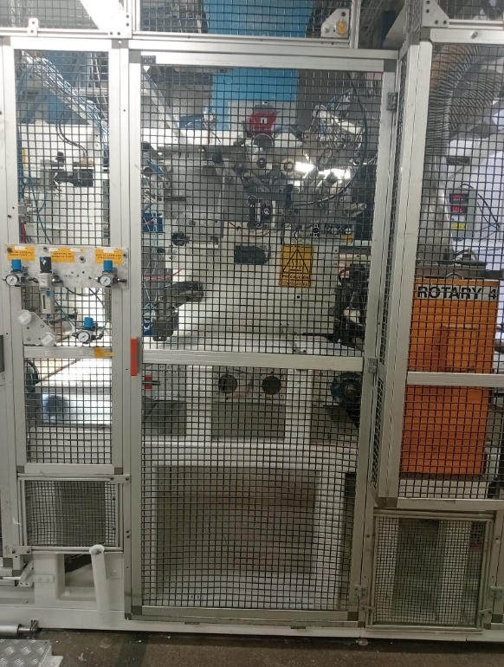 El mecánico realiza limpieza del área donde se trabajó, limpia con alcohol isopropilico y sanitiza el espacio y equipo donde pasan los materiales que componen el flap, El mecánico cierra la puerta de la sección y coloca los desechos en el contener de residuos peligrosos. | Ninguna | FALSE |  |  |  |  | 0 | Ninguno
21 |  El mecánico RETIRA su candado HELP | Ninguna | FALSE |  |  |  |  | 0 | Ninguno
22 |  El mecánico da aviso que ha conculido la tarea | Ninguna | FALSE |  |  |  |  | 0 | Ninguno
 | Fin del Análisis
"Vigencia de los Procedimientos según PR-03975" y "Uso, reposición y disposición de EPP según PR-44108"
2

CONTROL DE CAMBIOS
F-601-133
 |  |  |  |  |  |  |  | 
INDICAR EN EL CONTROL DE CAMBIOS SI FUE DERIBADO DE 3.1, REPORTE DE ACCIDENTE/ INCIDENTE, MODIFICACIÓN AL PROCESO, ETC.

 | S-382-FP037 |  | OPERACIÓN: CAMBIO DE CUCHILLA DE SLITTER de FLAPS
 | REVISIÓN | NOMBRE DE LA PERSONA QUE REALIZÓ LA REVISIÓN |  | FECHA DE REVISIÓN | FIRMA AUTORIZACIÓN | FIRMA DE REVISIÓN | SE REALIZARÓN CAMBIOS |  | SI ( EXPLICA CUALES FUERON LOS CAMBIOS)
 |  |  |  |  |  |  | NO | SI

 | 1 | Ing. Fernando Torres |  | Sep-24 | Ing. Epifanio Olivos | Ing. Nayib Ramírez |  | X | Actualización de formato, se agregan fotos con las guardas correctas y punto de colocación de candado HELP, se colocan presiones de trabajo y calibración de slitter, se colocan pasos de sanitización del equipo y tirar desperdicios en bote de residuos peligrosos.

